DICIEMBRE 2023
DESCRIPCION MEDICAMENTOS | PRECIO UNITARIO | STOCK EN ALMAC. | PROVEEDOR | FECHA DE ENTRADA | FECHA DE REGISTRO | ENTRADA DE MEDICAMENTOS | CODIGO INSTITUCIONAL | EXISTENCIA | Valor RD$
INVENTARIO DE ALMACEN DE FARMACIA TRIMESTRE OCTUBRE-DICIEMBRE 2023
ACETAMINOFEN (PARACETAMOL)500 MG TAB. | $0.78 | 10760 | PROMESE CAL | 2023-11-21 | 2023-11-21 |  | 1034 | 8760 | $6,832.80
ACETAMINOFEN GOTAS |  | 0 |  |  |  |  | 25 | 0 | $0.00
ACETAMINOFEN JARABE 120MG/5ML | $36.00 | 360 | PROMESE CAL | 2023-11-21 | 2023-11-21 |  | 6412 | 150 | $5,400.00
ACETAMINOFEN SUPOSITORIO 100 MG | $4.50 | 100 | PROMESE CAL | 2022-09-16 | 2022-09-16 |  | 1108 | 0 | $0.00
ACETILCISTEINA 100 MG/ML AMP. 3ML I.V I.M. (FLUIMUCIL) | $33.00 | 14460 | PROMESE CAL | 2023-11-21 | 2023-11-21 |  | 9370 | 12230 | $403,590.00
ACIDO TRANXENAMICO 500 MG/5ML (ANCHOFIBRINA )(INTRAX) | $410.00 | 230 | MORAMI | 2023-08-18 | 2023-08-18 |  | 6864 | 180 | $73,800.00
ACICLOVIR 250 MG VIAL | $348.00 | 104 | PROMESE CAL | 2023-07-17 | 2023-07-17 | 210 | 9746 | 100 | $34,800.00
ACICLOVIR 400 MG TABLETA | $3.90 | 280 | PROMESE CAL | 2023-07-17 | 2023-07-17 |  | 1252 | 80 | $312.00
ACIDO ACETILSALICILICO 325 MG TAB.(ASPIRINA 325) | $1.86 | 900 | PROMESE CAL | 2022-07-15 | 2022-07-15 |  | 2326 | 900 | $1,674.00
ACIDO ACETILSALICILICO 81 MG TAB. (ASPIRINA 81) | $0.72 | 820 | PROMESE CAL | 2023-11-21 | 2023-11-21 |  | 1042 | 590 | $424.80
ACIDO ASCORBICO (VITAMINA C) 500 MG/5ML AMPOLLA I.V. | $15.75 | 7253 | PROMESE CAL/LEROMED | 2023-11-01 | 2023-11-01 |  | 710 | 4,453 | $70,134.75
ACIDO ASCORBICO (VITAMINA C) 500MG TAB. |  | 0 |  |  |  |  | 10709 | 0 | $0.00
ACIDO FOLICO 5MG TAB. | $1.50 | 0 | PROMESE CAL/ROPHARMA/ | 2023-07-20 | 2023-07-20 |  | 2094 | 0 | $0.00
ACIDO MEFENAMICO 500 MG TAB. (PONSTAN) | $6.98 | 0 | BOYA FARMACEUTICA | 2022-08-30 | 2022-08-30 |  | 10710 | 0 | $0.00
MEXAPRIN 0.6MG AMP. (ENOXAPARINA 60) | $360.00 | 0 | SUED Y FARGESA | 2022-06-17 | 2022-06-17 |  | 836 | 0 | $0.00
ACIDO TRICLOROACETICO FRASCO 10 ML 95% |  | 0 |  |  |  |  |  | 0 | $0.00
ADRENALINA 1MG/ML AMP. 1ML I.V. | $12.00 | 500 | MORAMI/PROMESE CAL/A Y S IMPORTACIONES/PROMESE CAL | 2023-03-15 | 2023-03-15 |  | 7840 | 300 | $3,600.00
ADRENOR 4MG/2ML (NORADRENALINA) AMP. NOREPINEFRINA | $177.96 | 2040 | JBL/INVERSIONES FARIDANEST//GRUPO FRANTERE/PROMESE CAL | 2023-11-21 | 2023-11-21 |  | 10791 | 1740 | $309,650.40
AGENTE SURFACTANTE AVELOR 25MG/ML FRASCO AMP 8ML (PULMONAR) | $8,880.00 | 51 | EL PIROS/PROMESE CAL | 2023-11-21 | 2023-11-21 |  | 10368 | 43 | $381,840.00
AGENTE SURFACTANTE AVELOR 240MG/ML FRASCO AMP 3ML (PULMONAR) |  | 0 |  |  |  |  |  | 0 | $0.00
ALBENDAZOL DE 10 MG |  | 0 |  |  |  |  |  | 0 | $0.00
ALBUMINA HUMANA 20% 50ML. FCO. | $2,397.60 | 168 | MORAMI/PROMESE CAL | 2023-11-21 | 2023-11-21 |  | 9030 | 168 | $402,796.80
ALBUTEROL SULFATE SOLUCION INHALADORA | $76.66 | 686 | JBL/PRO PHARMACEUTICAL PEÑA/PHARMA GDE | 2023-09-29 | 2023-09-29 |  | 1701 | 0 | $0.00
ALPRAZOLAM 0.5MG TABLETA | $11.86 | 450 | PROMESE CAL | 2022-08-17 | 2022-08-17 |  |  | 450 | $5,337.00
AMBROXOL 15MG AMP. | $10.00 | 250 | CAR-M | 2022-06-01 | 2022-06-01 |  | 9601 | 50 | $500.00
AMBROXOL 15MG AMP. DONADO |  | 450 |  | 2022-06-02 | 2022-06-02 |  |  | 450 | $0.00
AMIKACINA 500MG/ML VIAL 2 ML I.V. I.M. | $84.00 | 1338 | PROMESE CAL | 2023-11-22 | 2023-11-22 |  | 1120 | 1338 | $112,392.00
AMINOFILINA 250MG/10ML AMP. | $23.15 | 400 | COPEM/HOSPITALARIA DIVERSAS/PROMESECAL | 2023-06-16 | 2023-06-16 |  | 1818 | 300 | $6,945.00
AMIODARONA 150MG/3ML AMP. | $73.00 | 100 | MORAMI | 2023-09-29 | 2023-09-29 |  | 6770 | 70 | $5,110.00
AMIODARONA 200 MG TAB. | $5.70 | 145 | PROME SECAL | 2023-08-11 | 2023-08-11 |  | 9376 | 115 | $655.50
SOLUCION PENTA ALMIDON | $3,800.00 | 14 | SEAN DOMINICANA | 2023-07-19 | 2023-07-19 |  | 1551 | 6 | $22,800.00
AMLODIPINA 10MG TAB. | $0.18 | 1600 | PROMESE CAL | 2023-11-21 | 2023-11-21 |  | 1404 | 1600 | $288.00
AMLODIPINA 5MG TAB. | $0.54 | 0 | PROMESE CAL | 2023-07-17 | 2023-07-17 |  | 1405 | 0 | $0.00
AMOXICILINA 500MG + ACIDO CLAVULANICO 125MG TAB. O CAPSULA |  | 0 | PROMESE CAL | 2023-03-15 | 2023-03-15 |  | 1759 | 0 | $0.00
AMOXICILINA 500MG TAB O CAPSULA | $1.67 | 450 | PROMESE CAL | 2023-11-21 | 2023-11-21 |  | 2816 | 450 | $751.50
AMPICILINA (ANHIDRA) 1G VIAL I.M I.V. | $8.99 | 1700 | FARID/BOYA FARMACEUTICA/JAY BIOFARM/PROMESE CAL | 2023-10-12 | 2023-10-12 |  | 11423 | 1200 | $10,788.00
ANESTEARS 0.5% GOTAS OFTALMICAS |  | 0 |  |  |  |  |  | 0 | $0.00
ATENOLOL 100 MG TAG. |  | 340 | PROMESE CAL | 2022-07-15 | 2022-07-15 |  | 130 | 340 | $0.00
ATENOLOL 50MG TAB. | $0.46 | 800 | PROMESE CAL | 2022-11-22 | 2022-11-22 |  | 9484 | 800 | $368.00
ATRACURIO BESILATO 25MG/2.5ML AMP. 1ML | $62.16 | 570 | SUED Y FARGESA/PROMESE CAL | 2023-11-21 | 2023-11-21 |  | 1023 | 520 | $32,323.20
ATROPINA 1MG/ML AMPOLLA I.V I.M. | $8.39 | 1200 | PROMESE CAL/PROMESE CAL | 2023-11-21 | 2023-11-21 |  | 1030 | 1000 | $8,390.00
AZITROMICINA 200MG/5ML POLVO PARA SUP.FRASCO 30ML | $44.60 | 198 | PROMESE CAL | 2023-08-11 | 2023-08-11 |  | 9482 | 158 | $7,046.80
AZITROMICINA 500MG TAB. O CAPSULA | $5.90 | 331 | PROMESE CAL | 2023-03-15 | 2023-03-15 |  | 142 | 0 | $0.00
ANTIESPASMODICO (N-BUTIL BROMURO-HIOSINA AMPOLLA 20MG/1ML | $15.66 | 1475 | ROPHARMA/PROMESE CAL | 2023-08-11 | 2023-08-11 |  | 1605 | 1225 | $19,183.50
BETAMETASONA 0.1% CREMA TOPICA |  | 0 |  |  |  |  |  | 0 | $0.00
BICARBONATO DE SODIO 7.5 | $33.60 | 1975 | EL PIROS/PROMESE CAL | 2023-01-20 | 2023-01-20 |  | 162 | 1600 | $53,760.00
BISOPROLOL 2.5MG/TABLETA | $0.76 | 100 | PROMESE CAL | 2023-10-12 | 2023-10-12 |  | 110251 | 0 | $0.00
BISOPROLOL FUMARATO 5MG TABLETA | $1.08 | 450 | PROMESE CAL | 2023-11-21 | 2023-11-21 |  | 9121 | 100 | $108.00
BUDESONIDE SOLUCION P/NEBULIZAR AMP. | $130.00 | 0 | ROPHARMA | 2022-08-02 | 2022-08-02 |  | 192 | 0 | $0.00
BUPIVACAINA 0.5% 5MG/ML VIAL 20ML I.T |  | 0 | PROMESE CAL | 2022-08-17 | 2022-08-17 |  | 894 | 0 | $0.00
BUPIVACAINA PESADA 0.5% / 4ML AMP | $29.04 | 766 | ROPHARMA/MORAMI/PROMESE CAL | 2023-11-21 | 2023-11-21 |  | 1012 | 606 | $17,598.24
CAPTOPRIL 25MG | $72.00 | 1550 | BOYA FARMACEUTICA/JBL/PROMESE CAL/MORAMI | 2023-11-21 | 2023-11-21 |  | 233 | 1350 | $97,200.00
CAPTOPRIL 50MG | $0.77 | 1300 | MORAMI/PROMESE CAL | 2023-11-21 | 2023-11-21 |  | 1433 | 700 | $539.00
CARBAMACEPINA 100MG TABLETA | $1.44 | 0 |  |  |  |  | 2320 | 0 | $0.00
CARBAMACEPINA 200MG TABLETA | $3.12 | 0 | PROMESE CAL | 2022-07-15 | 2022-07-15 |  | 2 | 0 | $0.00
CANDESARTAN CILEXETILO 16MG TABLETAS | $9.00 | 1400 | PROMESE CAL | 2023-11-21 | 2023-11-21 |  | 10631 | 1300 | $11,700.00
CANDESARTAN CILEXETILO 32MG TABLETAS | $20.40 | 660 | PROMESE CAL | 2023-11-21 | 2023-11-21 |  | 10744 | 560 | $11,424.00
CANDESARTAN CILEXETILO 8MG TABLETAS | $3.12 | 140 | PROMESE CAL | 2022-08-17 | 2022-08-17 |  |  | 140 | $436.80
CARVEDILOL 12.5MG TAB. | $0.96 | 1800 | PROMESE CAL | 2022-10-14 | 2022-10-14 |  | 9032 | 1800 | $1,728.00
CARVEDILOL 25MG TAB. | $1.92 | 2200 | PROMESE CAL | 2022-10-14 | 2022-10-14 |  | 9033 | 2200 | $4,224.00
CARVEDILOL 3.125MG TAB. | $0.72 | 0 | PROMESE CAL | 2022-07-15 | 2022-07-15 |  | 244 | 0 | $0.00
CARVEDILOL 6.25MG TAB. | $0.84 | 300 | PROMESE CAL | 2023-11-21 | 2023-11-21 |  | 9031 | 200 | $168.00
CATAPRESAN 0.100MG TAB. |  | 0 |  |  |  |  | 7507 | 0 | $0.00
CEFALEXINA 500MG CAPSULA |  | 0 |  |  |  | 600 | 300 | 600 | $0.00
CEFAZOLINA 1G AMPOLLA. | $23.40 | 1115 | PROMESE CAL | 2023-11-21 | 2023-11-21 |  | 9621 | 1015 | $23,751.00
CEFEPIME 1G FCO. | $63.08 | 1640 | PROMESE CAL | 2023-11-21 | 2023-11-21 |  | 1141 | 1490 | $93,989.20
CEFOTAXIMA 1 G VIAL | $19.62 | 150 | PROMESE CAL | 2023-01-20 | 2023-01-20 |  | 1143 | 50 | $981.00
CEFTRIAXONA 1G AMP. | $29.80 | 2636 | PROMESE CAL/JBL/MORAMI/BOYA FARMACEUTICA/ROPHARMA | 2023-08-08 | 2023-08-08 |  | 294 | 686 | $20,442.80
CETIRIZINA TAB. |  | 60 |  |  |  |  | 315 | 60 | $0.00
CIPROFLOXACINA 200MG/100ML INF. | $24.72 | 3147 | PROMESE CAL | 2023-11-21 | 2023-11-21 |  | 1151 | 2367 | $58,512.24
CIPROFLOXACINA 500MG TAB. | $1.70 | 710 | PROMESE CAL | 2023-11-21 | 2023-11-21 |  | 1150 | 680 | $1,156.00
CITICOLINA 100MG TABLETA. |  | 0 | CAR-M/COPEM | 2022-09-09 | 2022-09-09 |  |  | 0 | $0.00
CITICOLINA 500MG/4ML AMP. | $145.00 | 3600 | CAR-M/COPEM/PROTETION ONE SRL/CAR-M/GRUPO FRANTERE/ROPHARMA | 24/10/2023/07/11/2023 | 24/10/2023/07/11/2023 |  | 11028 | 3150 | $456,750.00
CITRATO DE CAFEINA INTRAVENOSO 20MG/ML 60ML AMPOLLA 3ML | 8.040.00 | 20 | INVERSIONES FARID/ARCHEX GROUP/PROMESE CAL | 2023-11-21 | 2023-11-21 |  | 9191 | 18 | #VALUE!
CLINDAMICINA 600MG/4ML AMP. | $93.00 | 9150 | SILVERPHARMA/A Y S IMPORTACIONES/ROPHARMA/FARACH/PROMESE CAL/ARCHEX | 2023-10-31 | 2023-10-31 |  | 9165 | 8100 | $753,300.00
CLINDAMICINA 800 MG TAB. |  | 330 |  |  |  |  | 6942 | 330 | $0.00
CLINDAMICINA OVULO 100MG. | $6.60 | 240 | PROMESE CAL | 2022-10-14 | 2022-10-14 |  | 10281 | 240 | $1,584.00
CLOPIDOGREL 75MG TAB. | $15.00 | 2130 | BOYA FARMACEUTICA/JBL/PROMESE CAL/ROPHARMA | 2023-11-21 | 2023-11-21 |  | 9350 | 1700 | $25,500.00
CLORANFENICOL 0.5% OFTALMICA 10ML |  | 1 |  |  |  |  | 364 | 1 | $0.00
CLORANFENICOL 1G FCO. | $29.94 | 400 | PROMESE CAL | 2022-11-22 | 2022-11-22 |  | 1163 | 400 | $11,976.00
CLORANFENICOL CREMA |  | 0 |  |  |  |  | 11727 | 0 | $0.00
...
DESCRIPCION MEDICAMENTOS | PRECIO UNITARIO | STOCK EN ALMAC. | PROVEEDOR | FECHA DE ENTRADA | FECHA DE REGISTRO | ENTRADA DE MEDICAMENTOS | CODIGO INSTITUCIONAL
ACIDO GEL FOSFORICO 37% | $178.00 | 15 | ARIZA | 2023-05-31 | 2023-05-31
ADHESIVO BONDING | $554.00 | 15 | ARIZA | 2023-05-31 | 2023-05-31
MICROBRUS REGULAR | $812.00 | 7 | ARIZA | 2023-05-31 | 2023-05-31 | 100
...
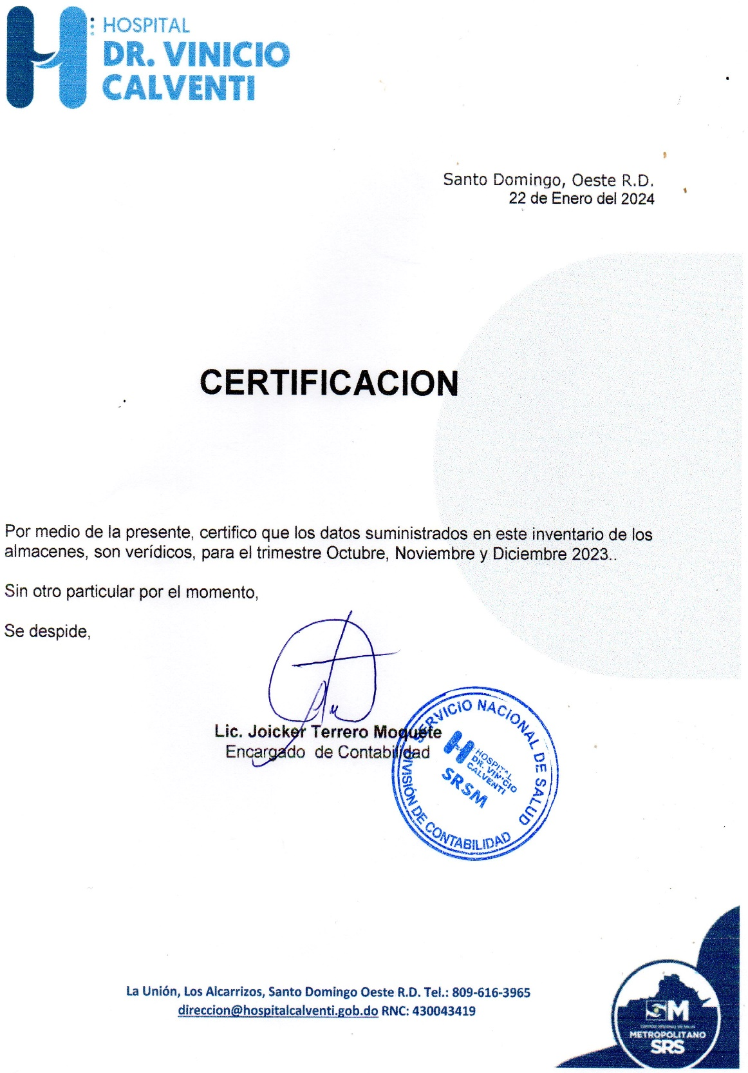
ELABORADO POR : LICDA.

